Лист1
ООО «Яковлевский лен»
Россия, 155550 Ивановская обл., г.Приволжск, ул. Революционная, 119
Телефон: 8 (910) 985-45-15, 8 (980) 693-93-93
www.lenmagazin.ru
e-mail: trade@lenmagazin.ru
Столовое белье класса "Премиум" полулен
фото скатерти | размер и арт. | Цена (в руб.) | Заказ | Сумма
Скатерти шириной 140 см
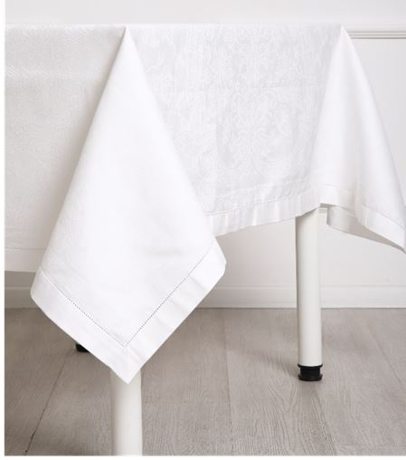 | 07с-36 140*170 Шитье белый | 1250 |  | 0
 | 07с-36 140*220 Шитье белый | 1650 |  | 0
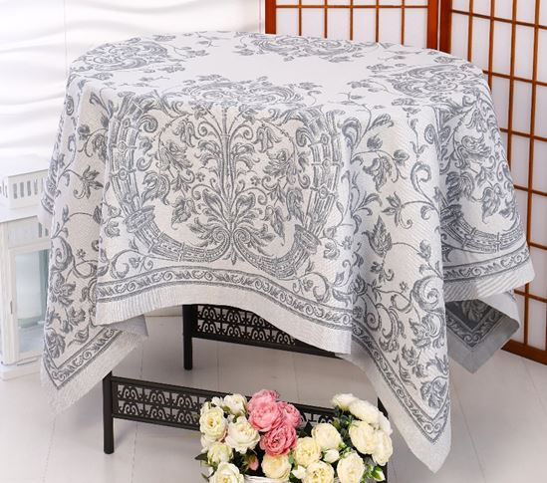 | 07с-36 140*220 Шитье серый | 1870 |  | 0
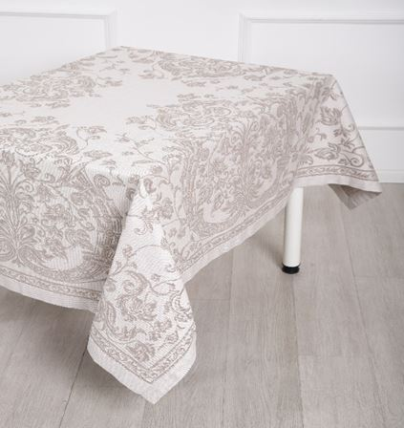 | 07с-36 140*170 Шитье бежевый | 1460 |  | 0
 | 07с-36 140*220 Шитье бежевый | 1870 |  | 0
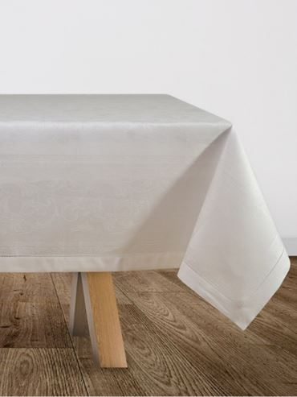 | 07с-36 140*180 Ренессанс белый | 1330 |  | 0
 | 07с-36 140*220 Ренессанс белый | 1650 |  | 0
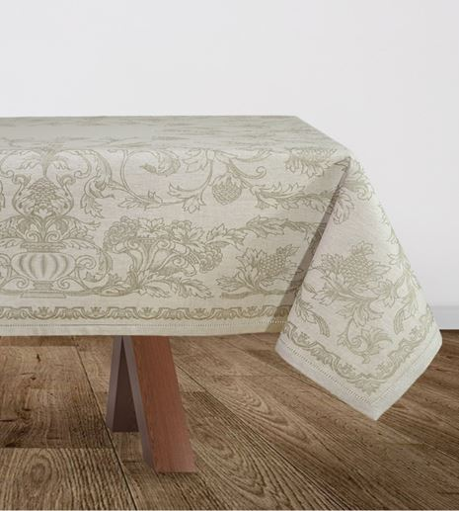 | 07с-36 140*180 Французский мотив бежевый | 1550 |  | 0
 | 07с-36 140*220 Французский мотив бежевый | 1870 |  | 0
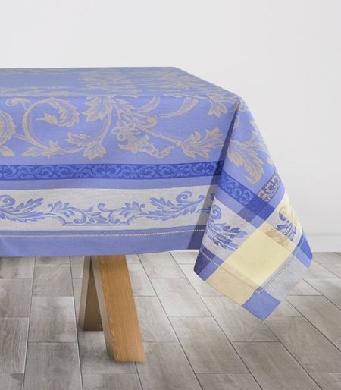 | 07с-36як 140*140 Волга голуб/беж | 1480 |  | 0
 | 140*170 | 1800 |  | 0
 | 140*240 | 2540 |  | 0
 | 140*300 | 3150 |  | 0
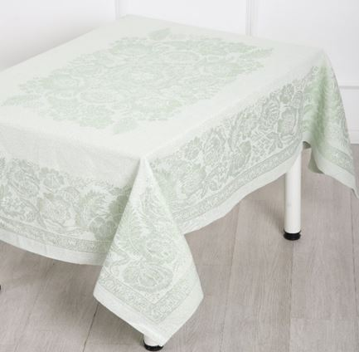 | 0с-23Як 140*178 Лесной букет св зелен | 1430 |  | 0
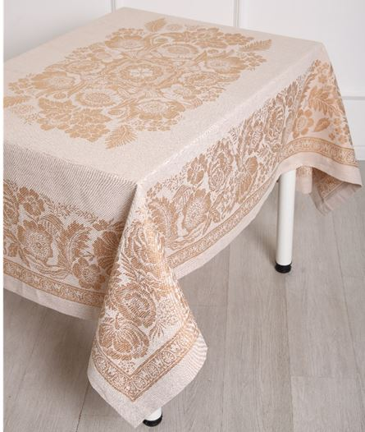 | 0с-23Як 140*178 Лесной букет тепл беж | 1430 |  | 0
Столешницы |  |  |  | 0
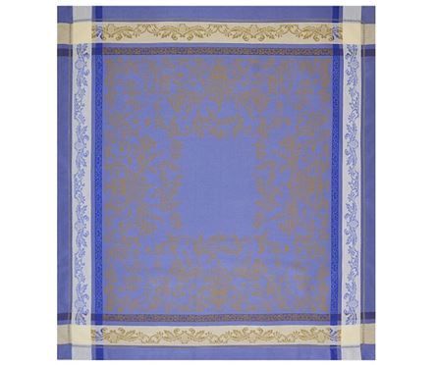 | 14с-27як 84*84 Волга голуб/беж | 550 |  | 0
Скатерти шириной 150 см |  |  |  | 0
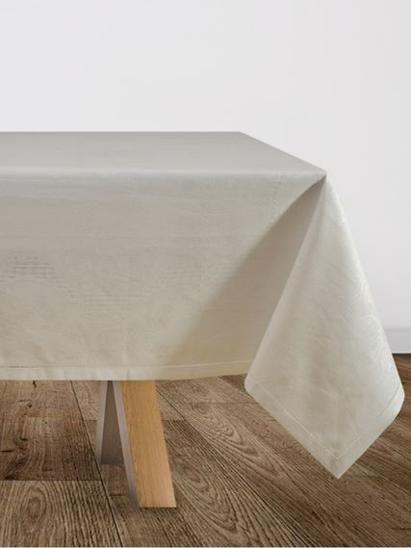 | 05с-28як 150*150 Подарочная бел | 1180 |  | 0
 | 05с-28як 150*220 Подарочная бел | 1750 |  | 0
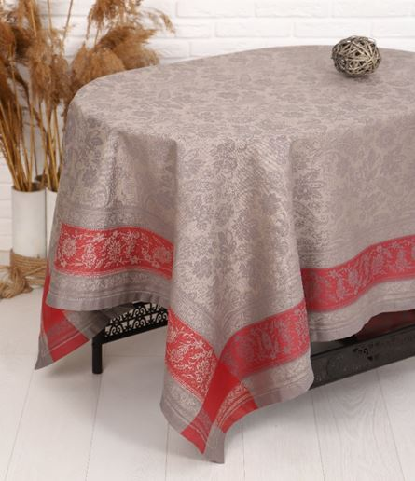 | 05с-28як Орнамент 150*150 сер/бордо | 1500 |  | 0
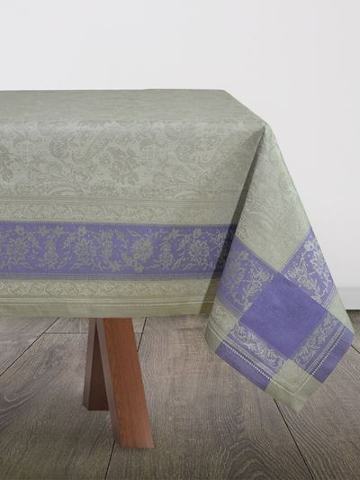 | 05с-28як Орнамент 150*150 сер/сирен | 1500 |  | 0
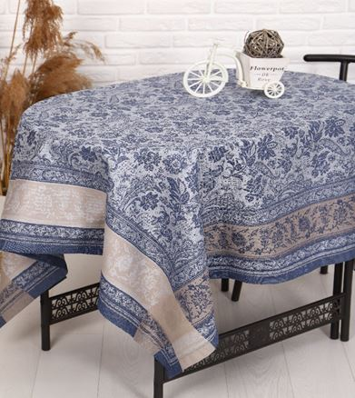 | 05с-28як Орнамент 150*150 син/сер | 1500 |  | 0
 | 05с-28як Орнамент 150*250 син/сер | 2450 |  | 0
 | Обр.01751як 150*85 Французский мотив беж | 1120 |  | 0
 | 09с-47як 150*120 Атласная красн | 730 |  | 0
 | 09с-47як 150*180 Атласная красн | 1120 |  | 0
 | 09с-47як 150*220 Атласная красн | 1330 |  | 0
Скатерти шириной 170см |  |  |  | 0
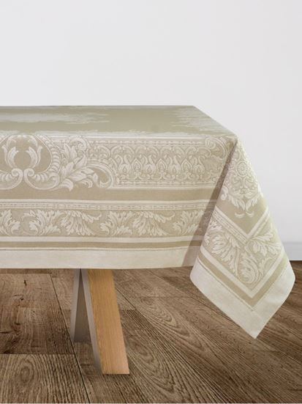 | 01с-58як 170*250 Акантус беж | 2350 |  | 0
 | 01с-58як 170*350 Акантус беж | 3290 |  | 0
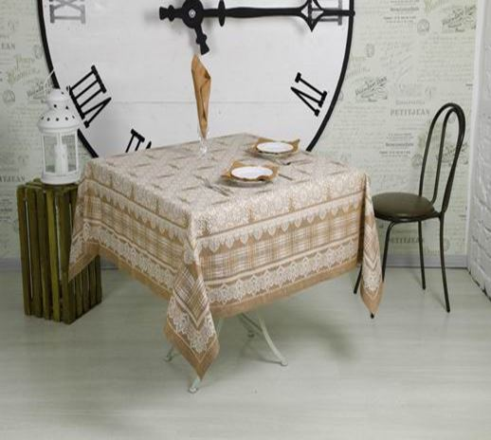 | 01с-58як 170*170 Кружевная беж | 1640 |  | 0
 | 01с-58як 170*240 Кружевная беж | 2280 |  | 0
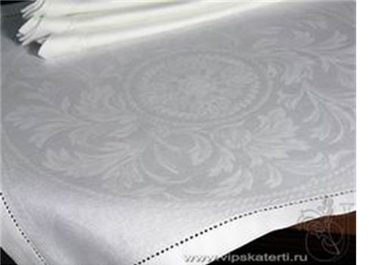 | 01С-58Як 170*240 Овальная бел | 2050 |  | 0
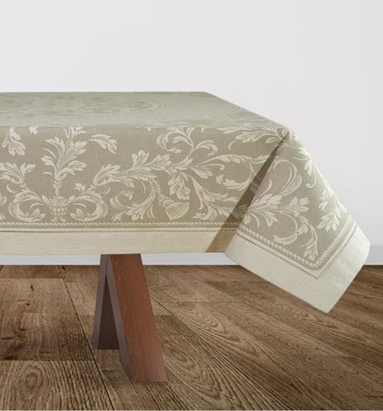 | 01С-58Як 170*250 Овальная беж | 2350 |  | 0
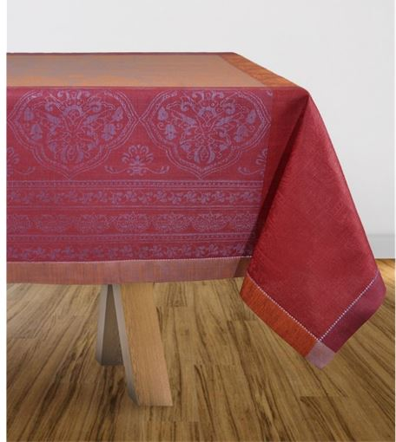 | 14с-10як 170*170 Огурцы бордо/фиолет | 2000 |  | 0
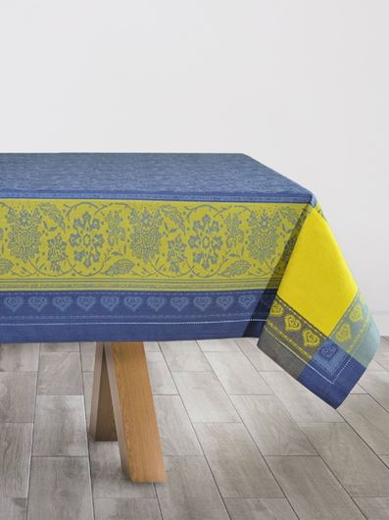 | 01с-58 як 170*140 Бабочки син/желт | 1400 |  | 0
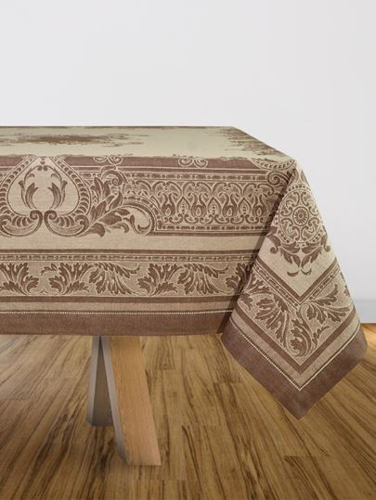 | 01с-58 як 170*250 Акантус корич | 2350 |  | 0
Скатерти шириной 178 см |  |  |  | 0
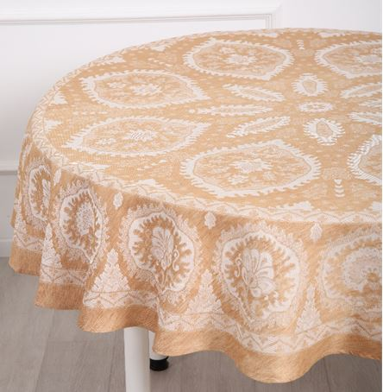 | 10с-45Як Д178 Гасконь беж | 1700 |  | 0
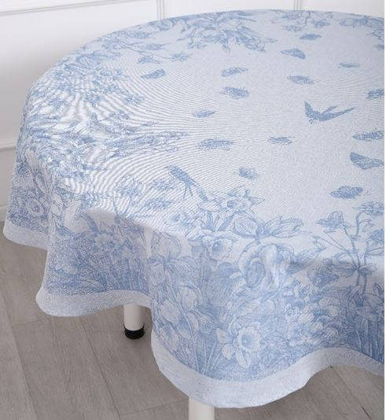 | 10с-45Як Д178 Ирисы и нарцисс голубой | 1700 |  | 0
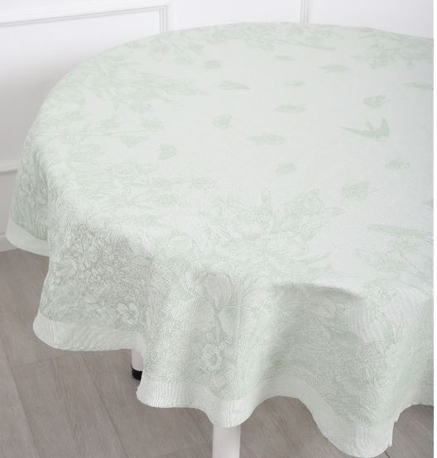 | 10с-45Як Д178 Ирисы и нарцисс салатовый | 1700 |  | 0
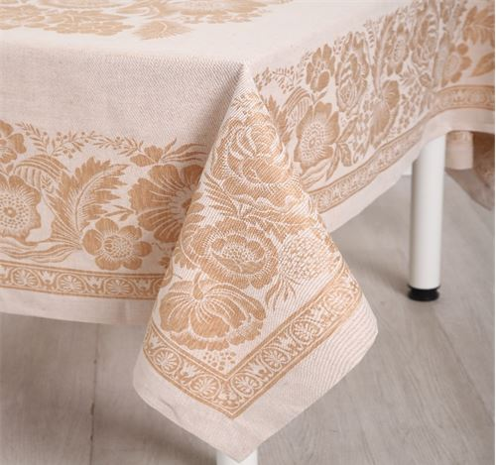 | 0с-23як 178*229 Лесной букет беж | 2200 |  | 0
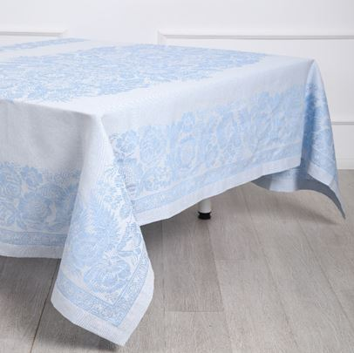 | 0с-23як 178*229 Лесной букет синий | 2200 |  | 0
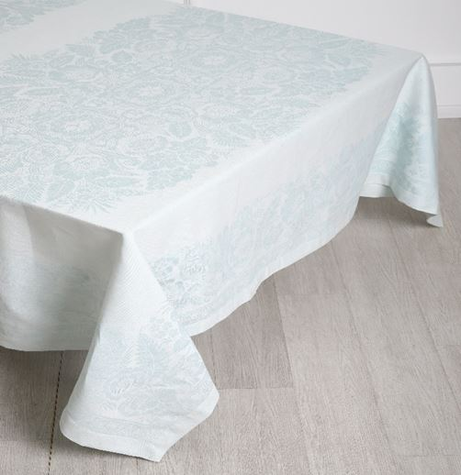 | 0с-23як 178*229 Лесной букет ледяной | 2200 |  | 0
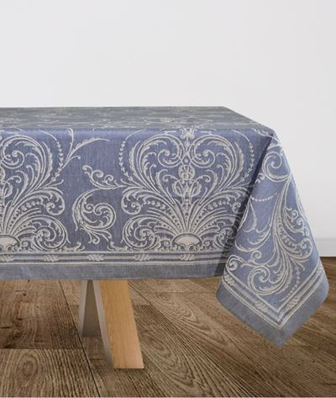 | 0с-34як 178*229 Фейерверк син | 2200 |  | 0
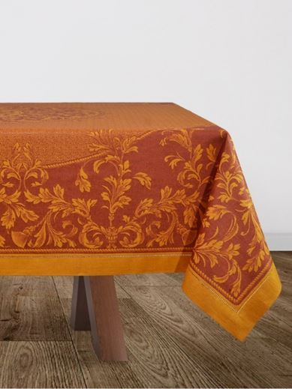 | 0с-34 як 178*250 Овальная горчич/бордо | 2500 |  | 0
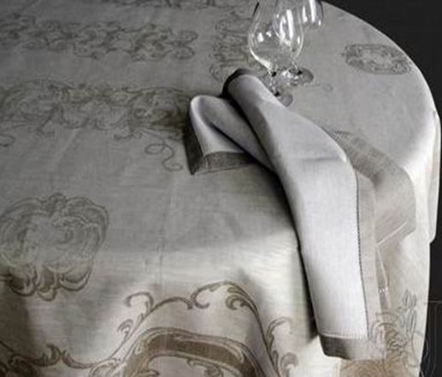 | 0с-34як 178*250 Волна беж | 2400 |  | 0
 | 0с-23як 178*229 Остролист зелен | 2200 |  | 0
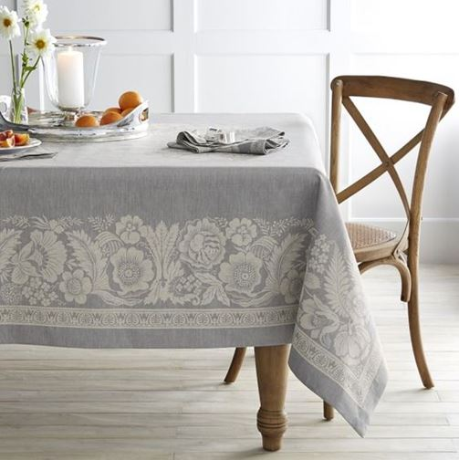 | 0с-23як 178*274 Лесной букет серый | 2650 |  | 0
 | 0с-23як 178*320 Лесной букет серый | 3100 |  | 0
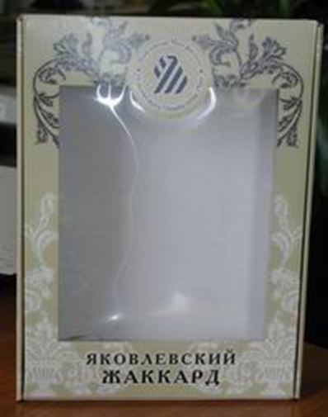 | Подарочная коробка 27*36*7 | 170 |  | 0
ИТОГО |  |  |  | 0

